Feuil1
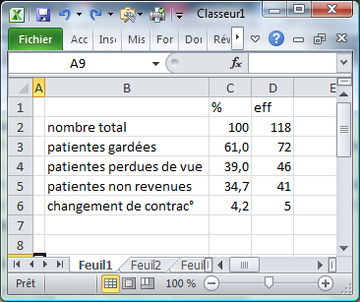
ligne 4 masquée
patientes gardées | 61.0
patientes non revenues | 34.7
changement de contrac° | 4.2
 | % | eff
nombre total | 100 | 118
patientes gardées | 61.0 | 72
patientes non revenues | 34.7 | 41
changement de contrac° | 4.2 | 5

